Hárok1
 | Ktoré číslo sa zatúlalo medzi ostatné?
 | Napíš ho do rámčeka.

Násobky čísla 2. |  |  | Násobky čísla 3. | Násobky čísla 4.
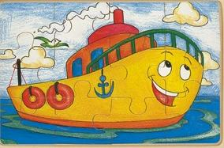

0,2,4,6,8,9,10,12,14,16,18,20
0,3,6,9,12,13,15,18,21,24,27,30
0,4,8,12,16,20,22,24,28,32,36,40

Násobky čísla 5. |  |  | Násobky čísla 6. | Násobky čísla 7.

0,5,10,15,16,20,25,30,35,40,45,50
0,6,12,18,24,26,30,36,42,48,54,60
0,7,14,21,27,28,35,42,49,56,63,70

Násobky čísla 8. |  |  | Násobky čísla 9. | Násobky čísla 10.

0,9,18,24,27,36,45,54,63,72,81,90
0,10,20,30,40,50,60,70,71,80,90,100
0,8,16,24,32,40,48,56,58,04,72,80

 |  | Našiel si zatúlaných čísel: | 0

 |  | Hodnotenie: | Precvičuj násobky čísel

